基本信息
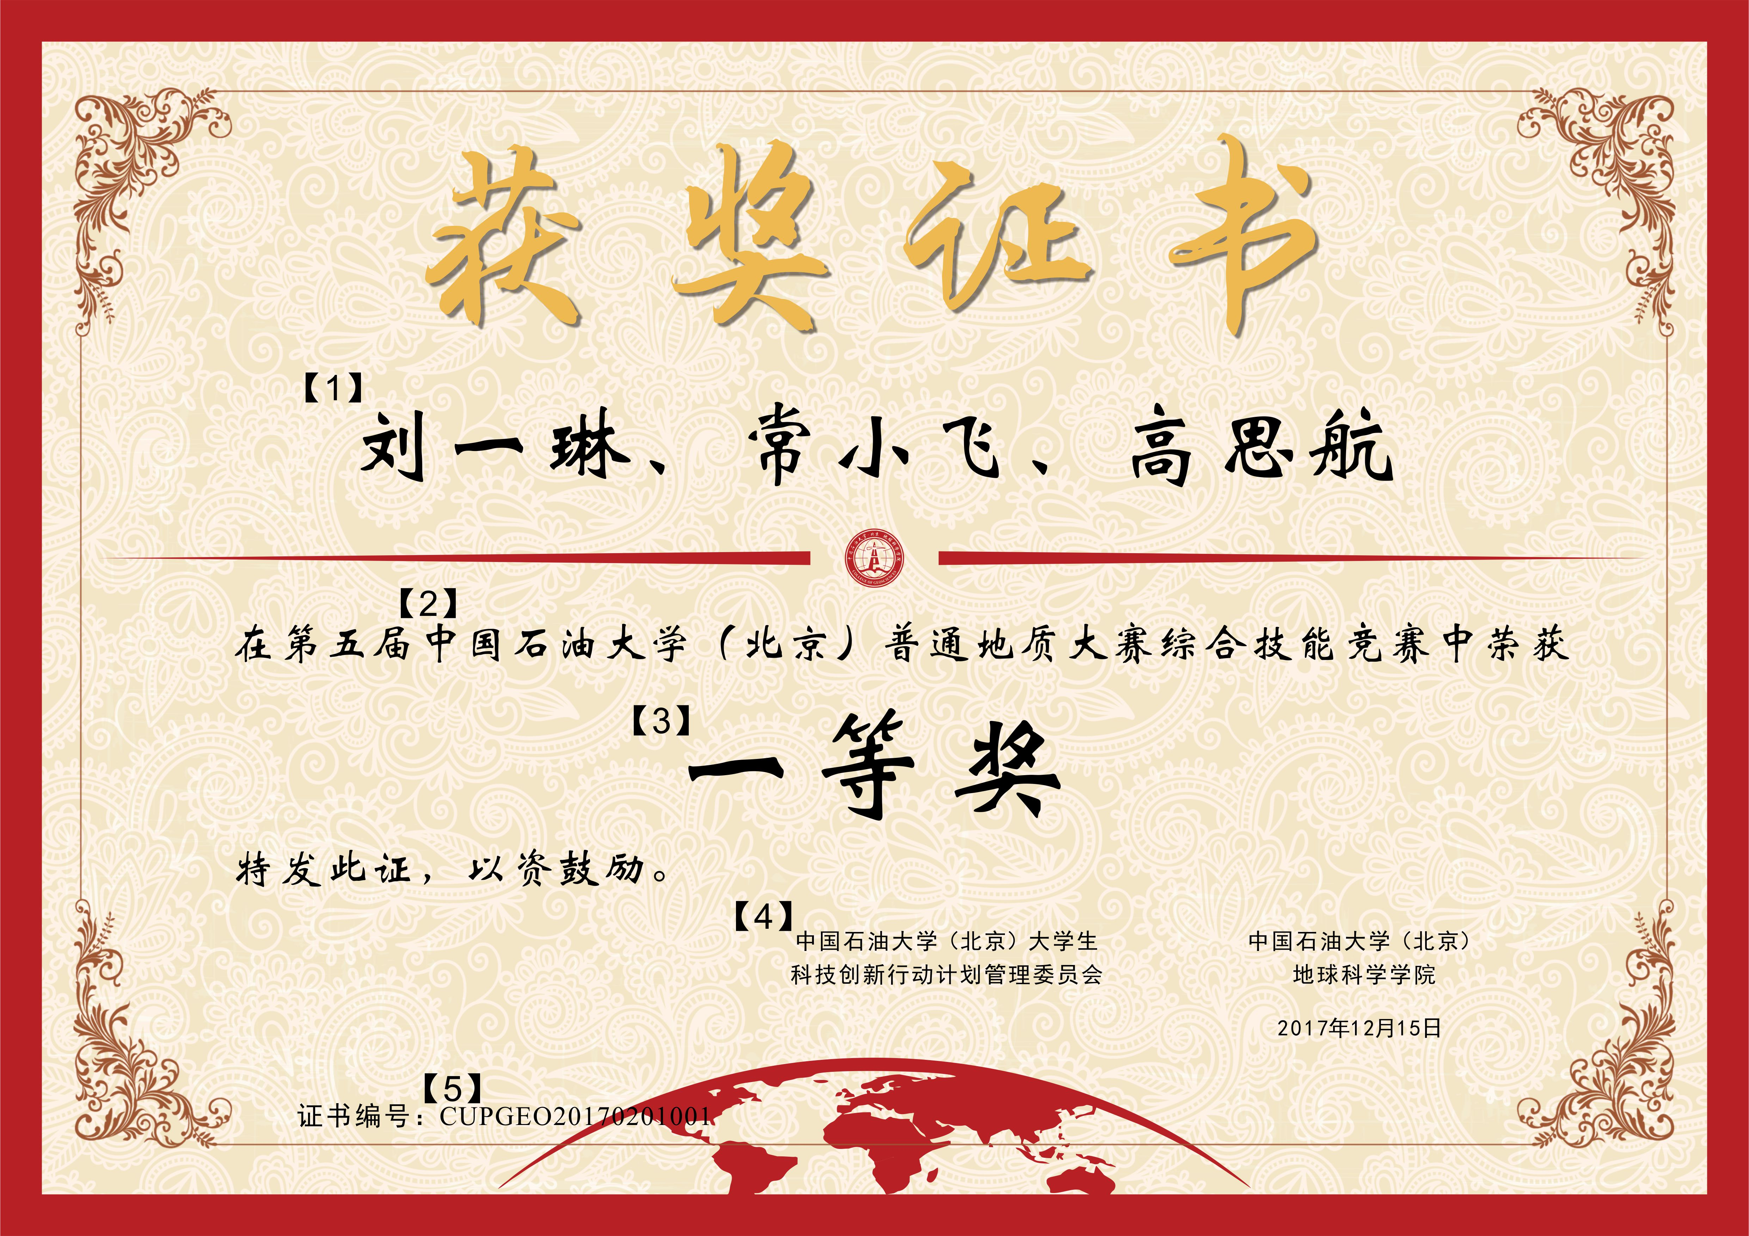
赛事（荣誉）名称 |  | “华为杯”第五届中国石油大学（北京）普通地质大赛 |  | 编号（学院设定） | 02
基本信息 | 内设分类【2】 | 参赛方式【1】 | 奖项设置【3】 | 组织单位【4】 | 颁奖时间【4】
 | 01基础知识竞赛 |  | 前5%获一等奖，5%-15%获二等奖，15%-30%获三等奖 | 中国石油大学（北京）大学生科技创新行动计划管理委员会 | 2017年12月18日
 |  |  |  | 中国石油大学（北京）地球科学学院
 |  | 每组 人
 | 02综合技能竞赛 |  | 一等奖1组，二等奖3组，三等奖4组

 |  | 每组 3人

 |  | 每组 人

 |  | 每组 人

 |  | 每组 人

 |  |  |  |  |  | 证书编号说明【5】
 |  |  |  |  |  | CUPGEO | 2017 | 02 | 01 | 001
 |  |  |  |  |  |  | 颁奖时的年份 | 赛事编号 | 内设分类 | 号码
 |  |  |  |  |  |  |  | 学院设定 | 在左表中标注 | 001-999编号，同一赛事不出现相同号码

